訓練結果-全体
訓練結果-「全体」

 | １・訓練概要

 |  | 訓練名 |  | 8月度訓練
 |  | 訓練期間 |  | 2026年08月02日～2026年08月07日
 |  | 訓練対象者 |  | 5 | (メールアドレス）
 |  | メール送信期間 |  | 2026年08月02日 12:54～2026年08月02日 12:56

 | 2・訓練全体サマリー
 |  | 総ステータス：訓練結果の総ステータスを集計
 |  | 総ステータス | 対象者数 | % | 内容
 |  | メール送信 | 5 | 100% |  | 訓練メールを送信した対象者数と割合
 |  | メール開封 | 4 | 80% |  | メールを閲覧した対象者数と割合
 |  | リンククリック | 3 | 60% |  | メール本文のURLをクリックした対象者数と割合
 |  | ファイル開封 | 1 | 20% |  | 添付ファイルを開いた対象者数と割合
 |  | データ送信 | 2 | 40% |  | リンク先画面で情報入力/クリックした対象者数と割合

 |  | 最終ステータス：訓練対象者の最終ステータスを集計
 |  | 最終ステータス | 対象者数 | % | 内容
 |  | メール送信 | 1 | 20% |  | 訓練メールを送信した対象者数と割合
 |  | メール開封 | 0 | 0% |  | メールを閲覧した対象者数と割合
 |  | リンククリック | 1 | 20% |  | メール本文のURLをクリックした対象者数と割合
 |  | ファイル開封 | 1 | 20% |  | 添付ファイルを開いた対象者数と割合
 |  | データ送信 | 2 | 40% |  | リンク先画面で情報入力/クリックした対象者数と割合

不審メール報告
不審メール報告

 | １・訓練概要

 |  | 訓練名 |  | 8月度訓練
 |  | 訓練期間 |  | 2026年08月02日～2026年08月07日
 |  | 訓練対象者 |  | 5 | (メールアドレス）
 |  | メール送信期間 |  | 2026年08月02日 12:54～2026年08月02日 12:56

 | 2・不審メール報告サマリー
 |  | 不審メール報告を集計
 |  |  | 対象者数 | 割合 | 内容
 |  | メール送信 | 5 | 100% |  | 訓練メールを送信した対象者数と割合
 |  | 総報告者 | 1 | 20% |  | 不審メール総報告者数と割合
 |  | 総注意者 | 4 | 80% |  | 総注意者数と割合

 |  | 注意者の不審メール報告を集計
 |  |  | 対象者数 | 割合 | 内容
 |  | 総注意者 | 4 | 100% |  | 総注意者数と割合
 |  | 総報告注意者 | 1 | 25% |  | 注意者の中で不審メール報告をした総報告者数と割合

 |  | 報告時間（平均）
 |  | 統計 | 時間 |  | 内容
 |  | 総報告平均 | 15分31秒 |  |  | 報告者の訓練メール送信から報告までの平均時間
 |  | 注意者報告平均 | 1分10秒 |  |  | 注意者のアクションから報告までの平均時間

 |  | ※注意者数は、「リンククリック」「ファイル開封」「データ送信」を集計した対象者数です。

訓練内容
訓練内容

 | １・訓練概要

 |  | 訓練名 | 8月度訓練
 |  | 訓練期間 | 2026年08月02日～2026年08月07日
 |  | 訓練対象者 | 5 | (メールアドレス)
 |  | メール送信期間 | 2026年08月02日 12:54～2026年08月02日 12:56

 | 2・メール本文 |  |  |  | ３・リンク先画面
 |  | From: 人事株式会社 <info@jinji-section.com>
 |  | Subject: 【至急】対応をお願いします（佐藤より） |  |  | 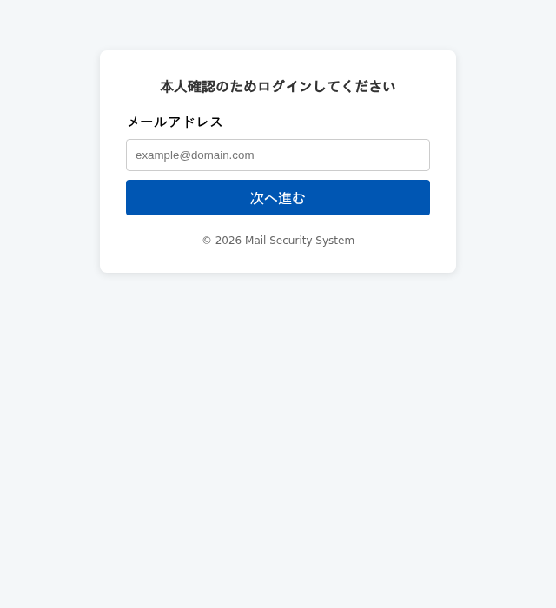
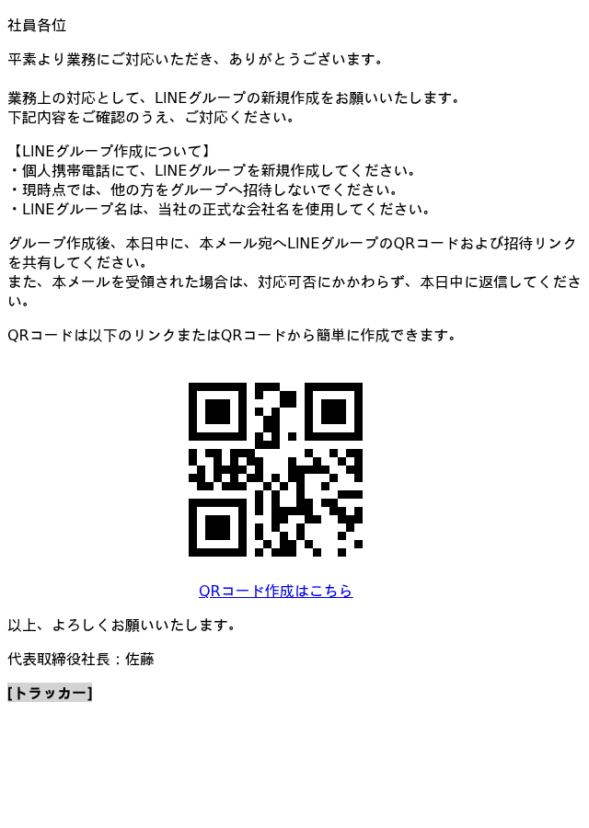

 |  |  |  |  | 4・添付ファイル
 |  |  |  |  | 標的型攻撃メールに関する注意喚起（内容非表示） (13).docx
 |  |  |  |  | 